Sheet1
2026年月饼礼盒报价明细（重庆嘉发希尔顿逸林酒店）
礼盒名称 | 参数 | 图片 | 数量 | 不含税单价 | 税率 | 含税单价 | 总价
映月礼盒10粒装 | 成品尺寸：430*320*75mm 材质工艺： 天盖：190克白卡纸，单面4+1色印刷，覆哑膜，烫哑金，裱2.5mm工业纸板， 天盖内衬板：面纸：190克白卡纸，单面4+1色印刷，覆哑膜，烫哑金，裱2.5mm工业纸板，内贴120克特种纸 地盖：190克白卡纸，单面4+1色印刷，覆哑膜，烫哑金，裱2.5mm工业纸板， 内架：350克哑金，模切，折成型 内单包-1：300克白卡纸，单面4色+1色印刷，啤粘*10个，-2：300克白底哑金卡纸，logo烫金，啤粘*1个 手提袋：250克白卡，单面4+1色印刷，哑膜，金色织带 纸箱：5层高强度牛皮瓦楞纸，8盒/箱 | 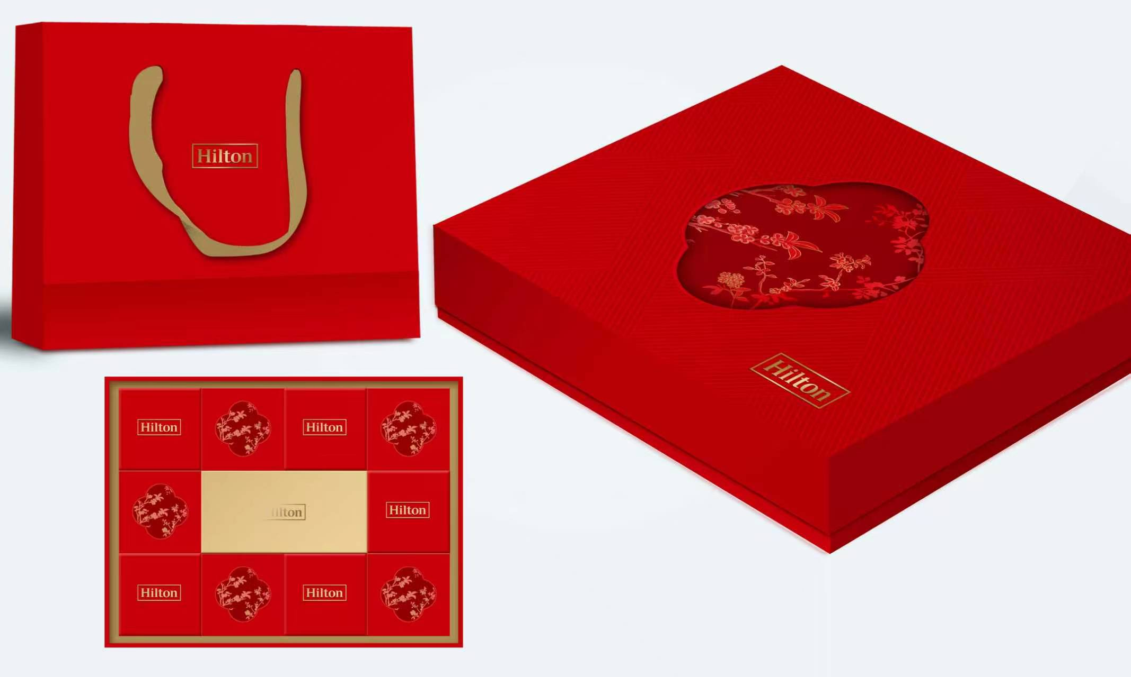 | 5000 |  |  |  | 0
赏月礼盒16粒装 | 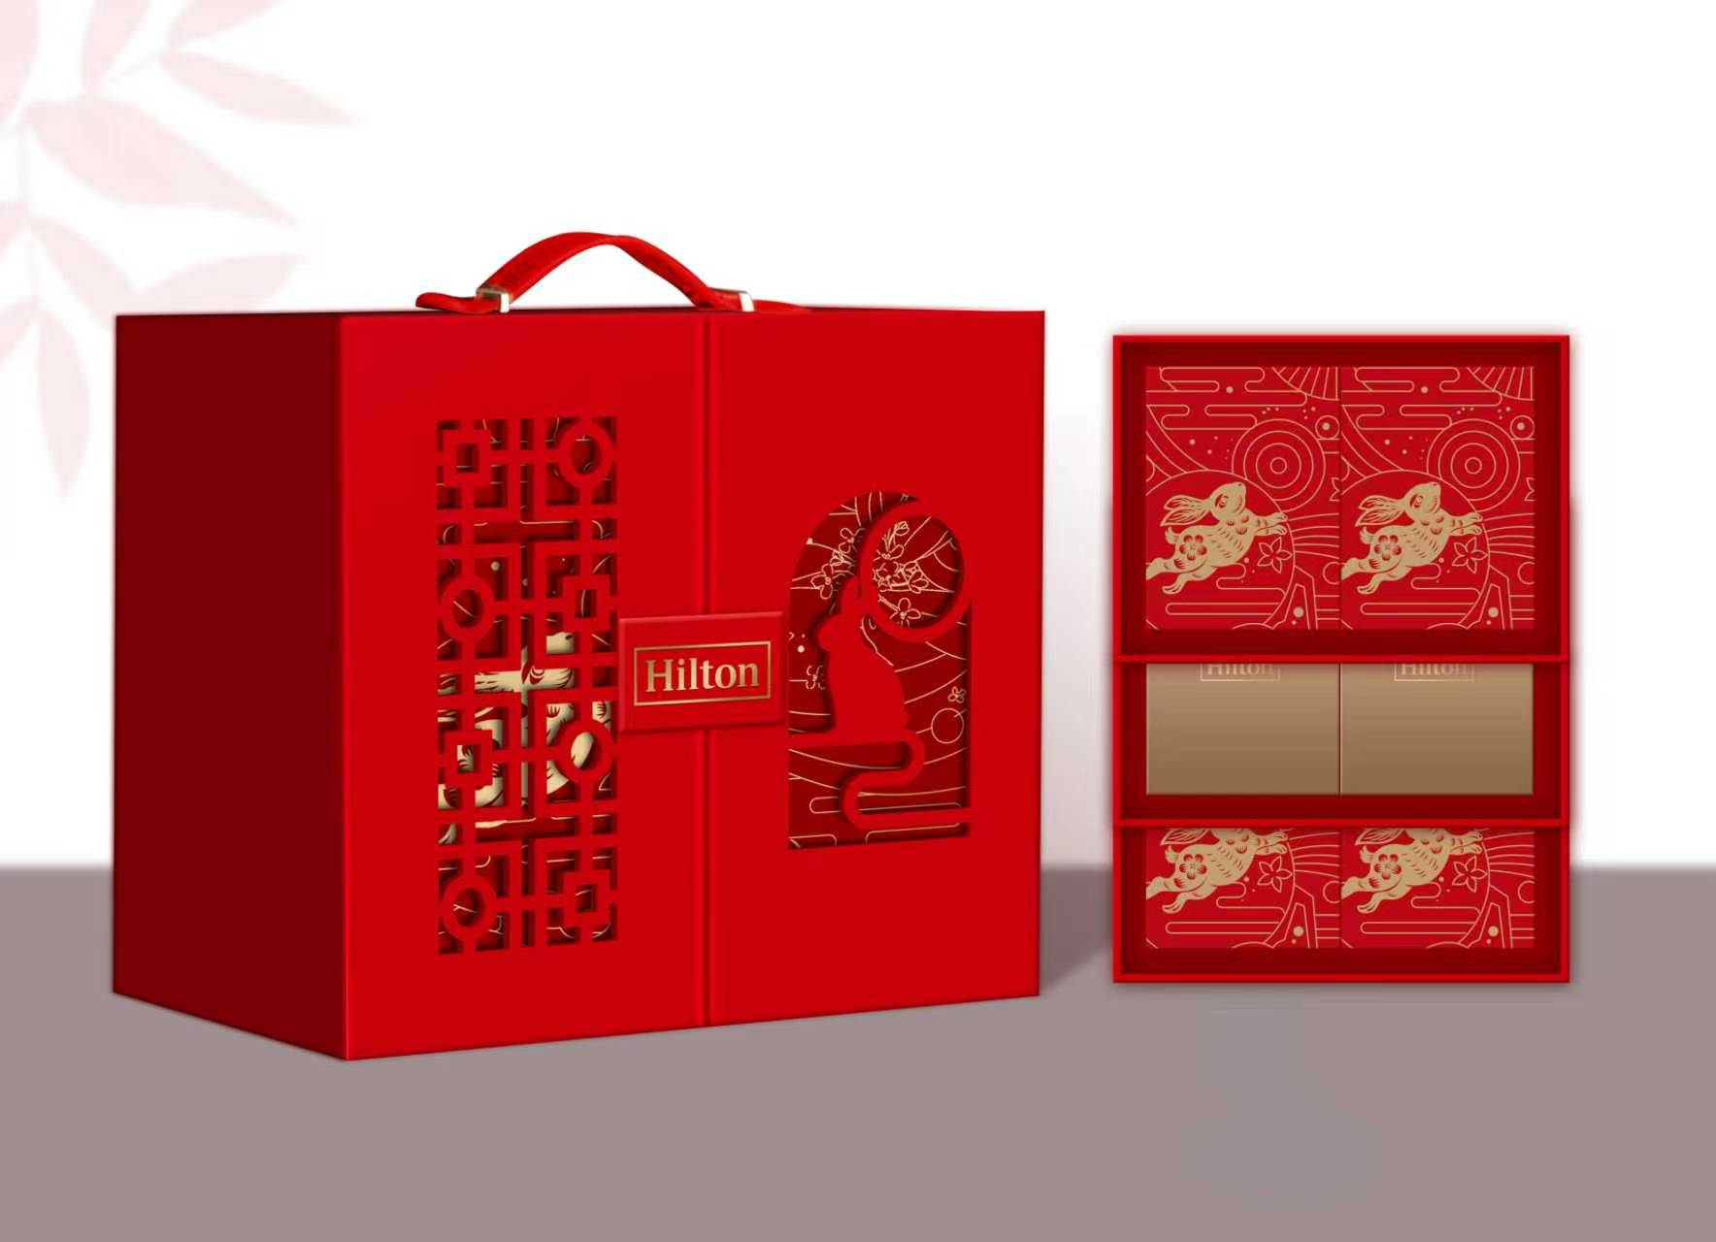 成品尺寸：293*208*245mm 材质工艺： 外盒：190克白卡纸，单面4+1色印刷，覆哑膜，压纹，裱2.5mm工业纸板 门板：2.5mm工业纸板，外裱190克白卡纸，单面4+1色印刷，覆哑膜，压纹，内贴180克特种纸 抽屉盒：面纸：190克白卡，4+1色印刷，哑膜，局部烫哑金，图案拼花，裱2.5mm工业纸板 内架：350克哑金，模切，折成型 内单包-1：300克白卡纸，单面4色印刷，啤粘*4个， 内单包-1：300克白底哑金卡纸，logo烫金，啤粘， 皮质提手一个 手提袋：250克白卡，单面4+1色印刷，哑膜，金色织带 纸箱：5层高强度牛皮瓦楞纸，4盒/箱 |  | 6160 |  |  |  | 0
合计 |  |  |  |  |  |  | 0
备注 | 报价含设计打印费壹万元整

